сводная по группе
№ | Фамилия, имя воспитанника | дата | СОЦИАЛЬНО-КОММУНИКАТИВНОЕ РАЗВИТИЕ |  |  |  | ПОЗНАВАТЕЛЬНОЕ РАЗВИТИЕ |  |  |  | ХУДОЖЕСТВЕННО-ЭСТЕТИЧЕСКОЕ РАЗВИТИЕ |  |  | РЕЧЕВОЕ РАЗВИТИЕ |  |  | ФИЗИЧЕСКОЕ РАЗВИТИЕ
 |  |  | Овладение коммуникативной деятельностью и элементарными общепринятыми нормами и правилами поведения в социуме | Овладение элементарной трудовой деятельностью | Овладение основами собственной безопасности и безопасности окружающего мира |  | Сенсорное развитие | Предметная деятельность | Природной окружение |  | Развитие детей в процессе овладения изобразительной деятельностью | Развитие детей в процессе овладения музыкальной деятельностью |  | Овладение речью как средством общения и культуры | Обогащение активного словаря в процессе восприятия художественной литературы |  | Овладение двигательной деятельностью | Овладение элементарными нормами и правилами здорового образа жизни
1
2 |  | 0
3 |  | 0
4 |  | 0
5 |  | 0
6 |  | 0
7 |  | 0
8 |  | 0
9 |  | 0
10 |  | 0
11 |  | 0
12 |  | 0
13 |  | 0
14 |  | 0
15 |  | 0
16 |  | 0
17 |  | 0
18 |  | 0
19 |  | 0
20 |  | 0
21 |  | 0
22 |  | 0
23 |  | 0
24 |  | 0
25 |  | 0
26 |  | 0
27 |  | 0
28 |  | 0
29 |  | 0
30 |  | 0
31 |  | 0
32 |  | 0
33 |  | 0
34 |  | 0
35 |  | 0
 | кол-во детей принявших участие
 |  | сформирован | 0 | 0 | 0 | 0.0 | 0 | 0 | 0 | 0 | 0 | 0 | 0 | 0 | 0 | 0 | 0 | 0 | 0
 |  | в стадии формирования | 0 | 0 | 0 | 0 | 0 | 0 | 0 | 0.0 | 0 | 0 | 0 | 0 | 0 | 0 | 0 | 0 | 0
 |  | не сформирован | 0 | 0 | 0 | 0.0 | 0 | 0 | 0 | 0.0 | 0 | 0 | 0 | 0 | 0 | 0 | 0 | 0 | 0

 |  | сформирован |  |  |  | #DIV/0! |  |  |  | #DIV/0! |  |  | #DIV/0! |  |  | #DIV/0! |  |  | #DIV/0!
 |  | в стадии формирования |  |  |  | #DIV/0! |  |  |  | #DIV/0! |  |  | #DIV/0! |  |  | #DIV/0! |  |  | #DIV/0!
 |  | не сформирован |  |  |  | #DIV/0! |  |  |  | #DIV/0! |  |  | #DIV/0! |  |  | #DIV/0! |  |  | #DIV/0!

Социально-коммуникативное развитие
Познавательное развитие
Художественно-эстетическое развитие
Речевое развитие
Физическое развитие

Индивидуальная карта_1
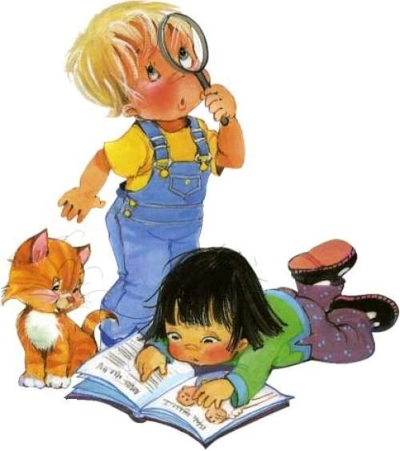 Индивидуальная карта развития |  |  |  | 1
 | 0
 |  | 1 младшая группа
 | 0
Социально-коммуникативное развитие |  | #DIV/0! | #DIV/0!
Овладение коммуникативной деятельностью и элементарными общепринятыми нормами и правилами поведения в социуме
Овладение элементарной трудовой деятельностью
Овладение основами собственной безопасности и безопасности окружающего мира
Познавательное развитие |  | #DIV/0! | #DIV/0!
Сенсорное развитие
Предметная деятельность
Природное окружение
Художественно-эстетическое развитие |  | #DIV/0! | #DIV/0!
Развитие детей в процессе овладения изобразительной деятельностью
Развитие детей в процессе овладения музыкальной деятельностью
Речевое развитие |  | #DIV/0! | #DIV/0!
Овладение речью как средством общения и культуры
Обогащение активного словаря в процессе восприятия художественной литературы
Физическое развитие |  | #DIV/0! | #DIV/0!
Овладение двигательной деятельностью
Овладение элементарными нормами и правилами здорового образа жизни

Целевые ориентиры_сводная
№ | Фамилия, имя воспитанника | дата | Ребенок интересуется окружающими предметами и активно действует с ними; эмоционально вовлечен в действия с игрушками и другими предметами; стремится проявлять настойчивость в достижении результата своих действий. |  | Ребенок использует специфические, культурно фиксированные предметные действия; знает назначение бытовых предметов (ложки, расчески, карандаша и пр.) и умеет пользоваться ими; владеет простейшими навыками самообслуживания; стремится проявлять самостоятельность в бытовом и игровом поведении. | Ребенок владеет активной речью, включенной в общение; может обращаться с вопросами и просьбами; понимает речь взрослых; знает названия окружающих предметов и игрушек. | Ребенок стремится к общению со взрослыми и активно подражает им в движениях и действиях; появляются игры, в которых ребенок воспроизводит действия взрослого. | Ребенок проявляет интерес к сверстникам; наблюдает за их действиями и подражает им. | Ребенок проявляет интерес к стихам, песням и сказкам, рассматриванию картинки; стремится двигаться под музыку; эмоционально откликается на различные произведения культуры и искусства. | У ребенка развита крупная моторика, он стремится осваивать различные виды движения (бег, лазанье, перешагивание и пр.).
1
2 |  | 0
3 |  | 0
4 |  | 0
5 |  | 0
6 |  | 0
7 |  | 0
8 |  | 0
9 |  | 0
10 |  | 0
11 |  | 0
12 |  | 0
13 |  | 0
14 |  | 0
15 |  | 0
16 |  | 0
17 |  | 0
18 |  | 0
19 |  | 0
20 |  | 0
21 |  | 0
22 |  | 0
23 |  | 0
24 |  | 0
25 |  | 0
26 |  | 0
27 |  | 0
28 |  | 0
29 |  | 0
30 |  | 0
31 |  | 0
32 |  | 0
33 |  | 0
34 |  | 0
35 |  | 0
 | кол-во детей принявших участие | 0

 | сформирован |  | 0 | 0 | 0 | 0 | 0 | 0 | 0 | 0
 | в стадии формирования |  | 0 | 0 | 0 | 0 | 0 | 0 | 0 | 0
 | не сформирован |  | 0 | 0 | 0 | 0 | 0 | 0 | 0 | 0

 | сформирован |  | #DIV/0! | #DIV/0! | #DIV/0! | #DIV/0! | #DIV/0! | #DIV/0! | #DIV/0! | #DIV/0!
 | в стадии формирования |  | #DIV/0! | #DIV/0! | #DIV/0! | #DIV/0! | #DIV/0! | #DIV/0! | #DIV/0! | #DIV/0!
 | не сформирован |  | #DIV/0! | #DIV/0! | #DIV/0! | #DIV/0! | #DIV/0! | #DIV/0! | #DIV/0! | #DIV/0!

